処理概要
プロジェクト名 |  |  |  |  |  |  | 業務名 |  |  |  |  |  | システム名 | 画面ID | 画面名 |  |  | 作成日 | 作成者 | 更新日 | 更新者
EC_Site |  |  |  |  |  |  | EC_Site |  |  |  |  |  | EC_Siteシステム |  | 商品管理_my_search |  |  |  | ジャカ、ウンビ

1.処理概要
店舗別の売上予測を表示する画面

2.画面レイアウト

 | 【商品管理_my_search】

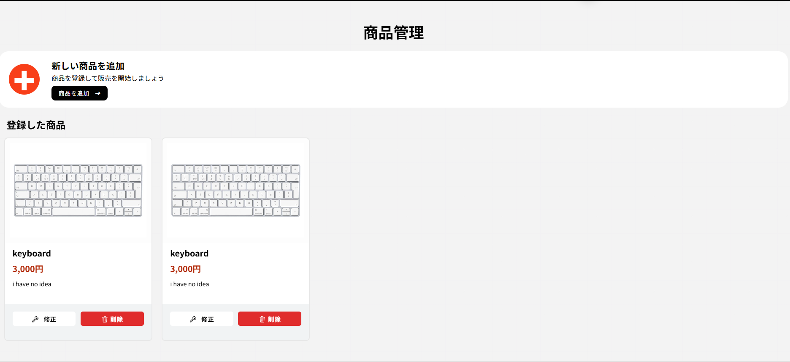

①

②

③

④
⑤

⑥

⑦
⑧
⑨

⑩
⑪

3.操作概要

 | 初期表示： |  | 画面初期表示にて、ユーザーの情報表示する。
 | アクション |  | ① | 「商品管理」テキスト |  |  | ： | ページのタイトル
 |  |  | ② | プラスアイコンとテキスト |  |  | ： | ページの説明
 |  |  | ③ | 商品追加ボタン |  |  | ： | 商品追加ページへ移動
 |  |  | ④ | 新しい商品を追加カート |  |  | ： | 新しい商品を追加について説明
 |  |  | ⑤ | 商品カート |  |  | ： | 商品の情報あるカート
 |  |  | ⑥ | 商品画像 |  |  | ： | 画像ファイル名を入力またはアップロードする操作（必須）
 |  |  | ⑦ | 商品名 |  |  | ： | 商品名を表示（必須）
 |  |  | ⑧ | 価格 |  |  | ： | 商品の価格を表示
 |  |  | ⑨ | 商品説明 |  |  | ： | 商品の説明を入力する操作（任意だが推奨）
 |  |  | ⑩ | 修正ボタン |  |  | ： | 商品情報修正画面へ移動
 |  |  | ⑪ | 削除ボタン |  |  | ： | 商品を削除する

 | 画面離脱時： |  | 特になし

4.オブジェクト構成
本画面で利用するオブジェクトのCRUDは以下の通り。
No |  | オブジェクト名 |  |  | API参照名 |  |  |  | CRUD |  |  |  | コメント
1 |  | 「商品管理」テキスト |  |  | page-title |  |  |  |  | R |  |  | 「商品管理」テキストを表示する
2 |  | プラスアイコンとテキスト |  |  | add-product-section |  |  |  |  | R |  |  | プラスアイコンとテキストで説明を表示する
3 |  | 商品追加ボタン |  |  | add-product-content |  |  |  | C |  |  |  | 商品追加ページへ移動
4 |  | 新しい商品を追加カート |  |  | productPrice_label-text |  |  |  |  | R |  |  | 新しい商品を追加についての説明を表示
5 |  | 商品カート |  |  | products-container |  |  |  |  | R |  |  | 商品の情報をまとめて表示する
6 |  | 商品画像 |  |  | product-image-container |  |  |  | C |  | U |  | 画像ファイル名を入力またはアップロードする（必須）
7 |  | 商品名 |  |  | product-name |  |  |  | C | R | U |  | 商品名を入力・表示（必須）
8 |  | 価格 |  |  | detail-value price |  |  |  | C | R | U |  | 商品の価格を入力・表示
9 |  | 商品説明 |  |  | detail-value description |  |  |  | C | R | U |  | 商品の説明を入力・表示（任意だが推奨）
10 |  | 修正ボタン |  |  | edit_product.jsp |  |  |  |  |  | U |  | 商品情報修正画面へ移動
11 |  | 削除ボタン |  |  | delete-product-servlet |  |  |  |  |  |  | D | 商品を削除する

5.メッセージ一覧
本画面で利用するメッセージは以下の通り
No |  | メッセージID |  |  |  | 種別 |  |  | メッセージ |  |  |  |  |  | 表示方法 |  | 説明

6.アクター（利用者）
本画面で利用するメッセージは以下の通り
No |  | 利用部門 |  |  | プロファイル名 |  |  |  |  |  |  |  | Salesforceライセンス |  |  | 説明（権限制御）

画面レイアウト
プロジェクト名 |  | 業務名 | システム名 | 画面ID | 画面名 | 作成日 | 作成者 | 更新日 | 更新者
EC_Site |  | EC_Site | EC_Siteシステム |  | 商品管理_my_search

画面レイアウト

 | 【商品管理_my_search】

①

②

③

④
⑤

⑥

⑦
⑧
⑨

⑩
⑪

